Curva S
Curva S - Avanço por peso fabricado
 |  |  |  |  |  |  |  |  |  |  | 64,25%

 |  |  |  |  |  |  |  |  |  |  | -26,16%

64,25%

CURVA S - FABRICAÇÃO DE ESTRUTURAS METÁLICAS | JM ENGENHARIA

Indicador |  |  | Valor | Unidade | Observação
Peso planejado total |  |  | 74,810.00 | kg | Base do avanço físico por peso
Peso fabricado atual |  |  | 28,498.51 | kg | Campo editável no dia correspondente
Avanço físico atual |  |  | 38.09% | % | Peso fabricado acumulado ÷ peso planejado total
Período do cronograma |  |  | 31/08/2026 a 30/11/2026 | dias úteis | 60 dias úteis
Produção média planejada |  |  | 1,300.00 | kg/dia | Peso total ÷ dias úteis
Critério da Curva S |  |  | Peso fabricado | kg | Avanço não medido por quantidade de tarefas

Dia | Data | Peso planejado dia (kg) | Peso planejado acum. (kg) | Avanço planejado (%) | Peso fabricado dia (kg) | Peso fabricado acum. (kg) | Avanço fabricado (%) | Desvio acum. (kg) | Desvio acum. (%) | Status | verde | vermelho
1 | 2026-08-31 | 0.00 | 0.00 | 0% | 0.00 | 0.00 | 0% | 0.00 | 0.00% | No prazo | 0% | #N/A
2 | 2026-09-01 | 0.00 | 0.00 | 0% | 0.00 | 0.00 | 0% | 0.00 | 0.00% | No prazo | 0% | #N/A
3 | 2026-09-02 | 159.00 | 159.00 | 0% | 985.00 | 985.00 | 1% | 826.00 | 1.10% | No prazo | 1% | #N/A
4 | 2026-09-03 | 358.00 | 517.00 | 1% | 1,086.81 | 2,071.81 | 3% | 1,554.81 | 2.08% | No prazo | 3% | #N/A
5 | 2026-09-04 | 865.00 | 1,382.00 | 2% | 1,169.60 | 3,241.41 | 4% | 1,859.41 | 2.49% | No prazo | 4% | #N/A
6 | 2026-09-05 | 998.00 | 2,380.00 | 3% | 700.00 | 3,941.41 | 5% | 1,561.41 | 2.09% | No prazo | 5% | #N/A
7 | 2026-09-06 | 1,025.00 | 3,405.00 | 5% | 0.00 | 3,941.41 | 5% | 536.41 | 0.72% | No prazo | 5% | #N/A
8 | 2026-09-07 | 1,052.00 | 4,457.00 | 6% | 1,722.00 | 5,663.41 | 8% | 1,206.41 | 1.61% | No prazo | 8% | #N/A
9 | 2026-09-08 | 1,079.00 | 5,536.00 | 7% | 1,211.00 | 6,874.41 | 9% | 1,338.41 | 1.79% | No prazo | 9% | #N/A
10 | 2026-09-09 | 1,106.00 | 6,642.00 | 9% | 797.00 | 7,671.41 | 10% | 1,029.41 | 1.38% | No prazo | 10% | #N/A
11 | 2026-09-10 | 1,133.00 | 7,775.00 | 10% | 856.00 | 8,527.41 | 11% | 752.41 | 1.01% | No prazo | 11% | #N/A
12 | 2026-09-11 | 1,160.00 | 8,935.00 | 12% | 1,061.00 | 9,588.41 | 13% | 653.41 | 0.87% | No prazo | 13% | #N/A
13 | 2026-09-12 | 1,187.00 | 10,122.00 | 14% | 600.00 | 10,188.41 | 14% | 66.41 | 0.09% | No prazo | 14% | #N/A
14 | 2026-09-13 | 1,214.00 | 11,336.00 | 15% | 0.00 | 10,188.41 | 14% | -1,147.59 | -1.53% | Atrasado | #N/A | 14%
15 | 2026-09-14 | 1,241.00 | 12,577.00 | 17% | 1,197.00 | 11,385.41 | 15% | -1,191.59 | -1.59% | Atrasado | #N/A | 15%
16 | 2026-09-15 | 1,268.00 | 13,845.00 | 19% | 1,002.00 | 12,387.41 | 17% | -1,457.59 | -1.95% | Atrasado | #N/A | 17%
17 | 2026-09-16 | 1,295.00 | 15,140.00 | 20% | 1,157.00 | 13,544.41 | 18% | -1,595.59 | -2.13% | Atrasado | #N/A | 18%
18 | 2026-09-17 | 1,322.00 | 16,462.00 | 22% | 598.80 | 14,143.21 | 19% | -2,318.79 | -3.10% | Atrasado | #N/A | 19%
19 | 2026-09-18 | 1,349.00 | 17,811.00 | 24% | 1,350.00 | 15,493.21 | 21% | -2,317.79 | -3.10% | Atrasado | #N/A | 21%
20 | 2026-09-19 | 1,376.00 | 19,187.00 | 26% | 0.00 | 15,493.21 | 21% | -3,693.79 | -4.94% | Atrasado | #N/A | 21%
21 | 2026-09-20 | 1,403.00 | 20,590.00 | 28% | 0.00 | 15,493.21 | 21% | -5,096.79 | -6.81% | Atrasado | #N/A | 21%
22 | 2026-09-21 | 1,430.00 | 22,020.00 | 29% | 1,760.31 | 17,253.52 | 23% | -4,766.48 | -6.37% | Atrasado | #N/A | 23%
23 | 2026-09-22 | 1,457.00 | 23,477.00 | 31% | 1,258.00 | 18,511.52 | 25% | -4,965.48 | -6.64% | Atrasado | #N/A | 25%
24 | 2026-09-23 | 1,484.00 | 24,961.00 | 33% | 1,918.00 | 20,429.52 | 27% | -4,531.48 | -6.06% | Atrasado | #N/A | 27%
25 | 2026-09-24 | 1,511.00 | 26,472.00 | 35% | 0.00 | 20,429.52 | 27% | -6,042.48 | -8.08% | Atrasado | #N/A | 27%
26 | 2026-09-25 | 1,538.00 | 28,010.00 | 37% | 598.00 | 21,027.52 | 28% | -6,982.48 | -9.33% | Atrasado | #N/A | 28%
27 | 2026-09-26 | 1,565.00 | 29,575.00 | 40% | 0.00 | 21,027.52 | 28% | -8,547.48 | -11.43% | Atrasado | #N/A | 28%
28 | 2026-09-27 | 1,186.87 | 30,761.87 | 41% | 0.00 | 21,027.52 | 28% | -9,734.35 | -13.01% | Atrasado | #N/A | 28%
29 | 2026-09-28 | 1,172.54 | 31,934.41 | 43% | 0.00 | 21,027.52 | 28% | -10,906.89 | -14.58% | Atrasado | #N/A | 28%
30 | 2026-09-29 | 1,158.21 | 33,092.62 | 44% | 1,054.00 | 22,081.52 | 30% | -11,011.10 | -14.72% | Atrasado | #N/A | 30%
31 | 2026-09-30 | 1,143.88 | 34,236.50 | 46% | 1,420.00 | 23,501.52 | 31% | -10,734.98 | -14.35% | Atrasado | #N/A | 31%
32 | 2026-10-01 | 1,129.55 | 35,366.05 | 47% | 952.00 | 24,453.52 | 33% | -10,912.53 | -14.59% | Atrasado | #N/A | 33%
33 | 2026-10-02 | 1,115.22 | 36,481.27 | 49% | 1,221.00 | 25,674.52 | 34% | -10,806.75 | -14.45% | Atrasado | #N/A | 34%
34 | 2026-10-03 | 1,100.89 | 37,582.16 | 50% | 0.00 | 25,674.52 | 34% | -11,907.64 | -15.92% | Atrasado | #N/A | 34%
35 | 2026-10-04 | 1,086.56 | 38,668.72 | 52% | 0.00 | 25,674.52 | 34% | -12,994.20 | -17.37% | Atrasado | #N/A | 34%
36 | 2026-10-05 | 1,072.23 | 39,740.95 | 53% | 1,032.65 | 26,707.17 | 36% | -13,033.78 | -17.42% | Atrasado | #N/A | 36%
37 | 2026-10-06 | 1,057.90 | 40,798.85 | 55% | 467.74 | 27,174.91 | 36% | -13,623.94 | -18.21% | Atrasado | #N/A | 36%
38 | 2026-10-07 | 1,043.57 | 41,842.42 | 56% | 571.76 | 27,746.67 | 37% | -14,095.75 | -18.84% | Atrasado | #N/A | 37%
39 | 2026-10-08 | 1,029.24 | 42,871.66 | 57% | 617.90 | 28,364.57 | 38% | -14,507.09 | -19.39% | Atrasado | #N/A | 38%
40 | 2026-10-09 | 1,014.91 | 43,886.57 | 59% | 133.94 | 28,498.51 | 38% | -15,388.06 | -20.57% | Atrasado | #N/A | 38%
41 | 2026-10-10 | 1,000.58 | 44,887.15 | 60% | 0.00 | 28,498.51 | 38% | -16,388.64 | -21.91% | Atrasado | #N/A | 38%
42 | 2026-10-11 | 986.25 | 45,873.40 | 61% | 0.00 | 28,498.51 | 38% | -17,374.89 | -23.23% | Atrasado | #N/A | 38%
43 | 2026-10-12 | 971.92 | 46,845.32 | 63% | 0.00 | 28,498.51 | 38% | -18,346.81 | -24.52% | Atrasado | #N/A | 38%
44 | 2026-10-13 | 1,221.00 | 48,066.32 | 64% |  | 28,498.51 | 38% | -19,567.81 | -26.16% | Atrasado | #N/A | 38%
45 | 2026-10-14 | 943.26 | 49,009.58 | 66% |  | 28,498.51 | 38% | -20,511.07 | -27.42% | Atrasado | #N/A | 38%
46 | 2026-10-15 | 928.93 | 49,938.51 | 67% |  | 28,498.51 | 38% | -21,440.00 | -28.66% | Atrasado | #N/A | 38%
47 | 2026-10-16 | 914.60 | 50,853.11 | 68% |  | 28,498.51 | 38% | -22,354.60 | -29.88% | Atrasado | #N/A | 38%
48 | 2026-10-17 | 1,125.00 | 51,978.11 | 69% |  | 28,498.51 | 38% | -23,479.60 | -31.39% | Atrasado | #N/A | 38%
49 | 2026-10-18 | 885.94 | 52,864.05 | 71% |  | 28,498.51 | 38% | -24,365.54 | -32.57% | Atrasado | #N/A | 38%
50 | 2026-10-19 | 871.61 | 53,735.66 | 72% |  | 28,498.51 | 38% | -25,237.15 | -33.73% | Atrasado | #N/A | 38%
51 | 2026-10-20 | 857.28 | 54,592.94 | 73% |  | 28,498.51 | 38% | -26,094.43 | -34.88% | Atrasado | #N/A | 38%
52 | 2026-10-21 | 1,325.00 | 55,917.94 | 75% |  | 28,498.51 | 38% | -27,419.43 | -36.65% | Atrasado | #N/A | 38%
53 | 2026-10-22 | 828.62 | 56,746.56 | 76% |  | 28,498.51 | 38% | -28,248.05 | -37.76% | Atrasado | #N/A | 38%
54 | 2026-10-23 | 814.29 | 57,560.85 | 77% |  | 28,498.51 | 38% | -29,062.34 | -38.85% | Atrasado | #N/A | 38%
55 | 2026-10-24 | 799.96 | 58,360.81 | 78% |  | 28,498.51 | 38% | -29,862.30 | -39.92% | Atrasado | #N/A | 38%
56 | 2026-10-25 | 785.63 | 59,146.44 | 79% |  | 28,498.51 | 38% | -30,647.93 | -40.97% | Atrasado | #N/A | 38%
57 | 2026-10-26 | 1,237.00 | 60,383.44 | 81% |  | 28,498.51 | 38% | -31,884.93 | -42.62% | Atrasado | #N/A | 38%
58 | 2026-10-27 | 756.97 | 61,140.41 | 82% |  | 28,498.51 | 38% | -32,641.90 | -43.63% | Atrasado | #N/A | 38%
59 | 2026-10-28 | 742.64 | 61,883.05 | 83% |  | 28,498.51 | 38% | -33,384.54 | -44.63% | Atrasado | #N/A | 38%
60 | 2026-10-29 | 1,228.00 | 63,111.05 | 84% |  | 28,498.51 | 38% | -34,612.54 | -46.27% | Atrasado | #N/A | 38%
61 | 2026-10-30 | 713.98 | 63,825.03 | 85% |  | 28,498.51 | 38% | -35,326.52 | -47.22% | Atrasado | #N/A | 38%
62 | 2026-10-31 | 1,231.00 | 65,056.03 | 87% |  | 28,498.51 | 38% | -36,557.52 | -48.87% | Atrasado | #N/A | 38%
63 | 2026-11-01 | 685.32 | 65,741.35 | 88% |  | 28,498.51 | 38% | -37,242.84 | -49.78% | Atrasado | #N/A | 38%
64 | 2026-11-02 | 670.99 | 66,412.34 | 89% |  | 28,498.51 | 38% | -37,913.83 | -50.68% | Atrasado | #N/A | 38%
65 | 2026-11-03 | 656.66 | 67,069.00 | 90% |  | 28,498.51 | 38% | -38,570.49 | -51.56% | Atrasado | #N/A | 38%
66 | 2026-11-04 | 642.33 | 67,711.33 | 91% |  | 28,498.51 | 38% | -39,212.82 | -52.42% | Atrasado | #N/A | 38%
67 | 2026-11-05 | 628.00 | 68,339.33 | 91% |  | 28,498.51 | 38% | -39,840.82 | -53.26% | Atrasado | #N/A | 38%
68 | 2026-11-06 | 613.67 | 68,953.00 | 92% |  | 28,498.51 | 38% | -40,454.49 | -54.08% | Atrasado | #N/A | 38%
69 | 2026-11-07 | 607.50 | 69,560.50 | 93% |  | 28,498.51 | 38% | -41,061.99 | -54.89% | Atrasado | #N/A | 38%
70 | 2026-11-08 | 590.00 | 70,150.50 | 94% |  | 28,498.51 | 38% | -41,651.99 | -55.68% | Atrasado | #N/A | 38%
71 | 2026-11-09 | 570.68 | 70,721.18 | 95% |  | 28,498.51 | 38% | -42,222.67 | -56.44% | Atrasado | #N/A | 38%
72 | 2026-11-10 | 560.00 | 71,281.18 | 95% |  | 28,498.51 | 38% | -42,782.67 | -57.19% | Atrasado | #N/A | 38%
73 | 2026-11-11 | 542.02 | 71,823.20 | 96% |  | 28,498.51 | 38% | -43,324.69 | -57.91% | Atrasado | #N/A | 38%
74 | 2026-11-12 | 527.69 | 72,350.89 | 97% |  | 28,498.51 | 38% | -43,852.38 | -58.62% | Atrasado | #N/A | 38%
75 | 2026-11-13 | 513.36 | 72,864.25 | 97% |  | 28,498.51 | 38% | -44,365.74 | -59.30% | Atrasado | #N/A | 38%
76 | 2026-11-14 | 499.03 | 73,363.28 | 98% | 0.00 | 28,498.51 | 38% | -44,864.77 | -59.97% | Atrasado | #N/A | 38%
77 | 2026-11-15 | 484.70 | 73,847.98 | 99% | 0.00 | 28,498.51 | 38% | -45,349.47 | -60.62% | Atrasado | #N/A | 38%
78 | 2026-11-16 | 470.37 | 74,318.35 | 99% | 0.00 | 28,498.51 | 38% | -45,819.84 | -61.25% | Atrasado | #N/A | 38%
79 | 2026-11-17 | 456.04 | 74,774.39 | 100% | 0.00 | 28,498.51 | 38% | -46,275.88 | -61.86% | Atrasado | #N/A | 38%
80 | 2026-11-18 | 35.61 | 74,810.00 | 100% | 0.00 | 28,498.51 | 38% | -46,311.49 | -61.91% | Atrasado | #N/A | 38%

Indicadores Semanais
Curva S Semanal- Preparação
 |  | Verde | Vermelho
10/17/2026 | 10% | #N/A | 0%
10/24/2026 | 30% | #N/A | 0%
10/31/2026 | 50% | #N/A | 0%
11/7/2026 | 70% | #N/A | 0%
11/14/2026 | 90% | #N/A | 0%
11/21/2026 | 100% | #N/A | 0%
Curva S Semanal - Montagem
 |  | Verde | Vermelho
10/17/2026 | 13% | #N/A | 0%
10/24/2026 | 33% | #N/A | 0%
10/31/2026 | 53% | #N/A | 0%
11/7/2026 | 73% | #N/A | 0%
11/14/2026 | 93% | #N/A | 0%
11/21/2026 | 100% | #N/A | 0%
Curva S Semanal - Pintura
 |  | Verde | Vermelho
10/17/2026 | 11% | #N/A | 0%
10/24/2026 | 31% | #N/A | 0%
10/31/2026 | 51% | #N/A | 0%
11/7/2026 | 71% | #N/A | 0%
11/14/2026 | 91% | #N/A | 0%
11/21/2026 | 100% | #N/A | 0%

#N/D
#N/D
#N/D

Curva S Semanal - Soldagem
 |  | Verde | Vermelho
10/17/2026 | 13% | #N/A | 0%
10/24/2026 | 33% | #N/A | 0%
10/31/2026 | 53% | #N/A | 0%
11/7/2026 | 73% | #N/A | 0%
11/14/2026 | 93% | #N/A | 0%
11/21/2026 | 100% | #N/A | 0%
Curva S Semanal - Acabamento
 |  | Verde | Vermelho
10/17/2026 | 11% | #N/A | 0%
10/24/2026 | 31% | #N/A | 0%
10/31/2026 | 51% | #N/A | 0%
11/7/2026 | 71% | #N/A | 0%
11/14/2026 | 91% | #N/A | 0%
11/21/2026 | 100% | #N/A | 0%

#N/D
#N/D

Curva S Preparação
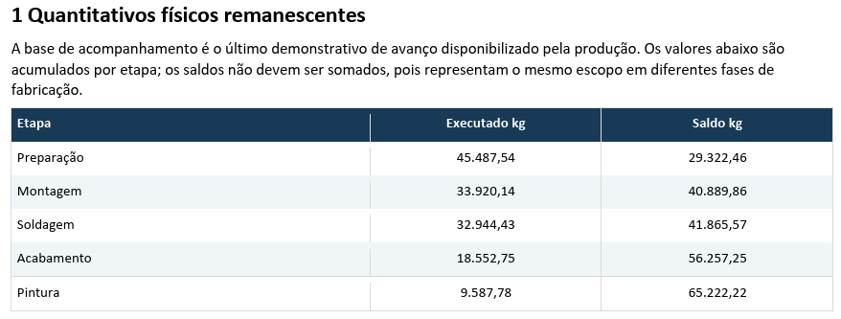
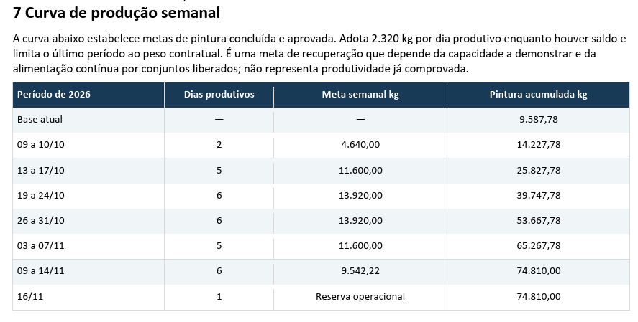
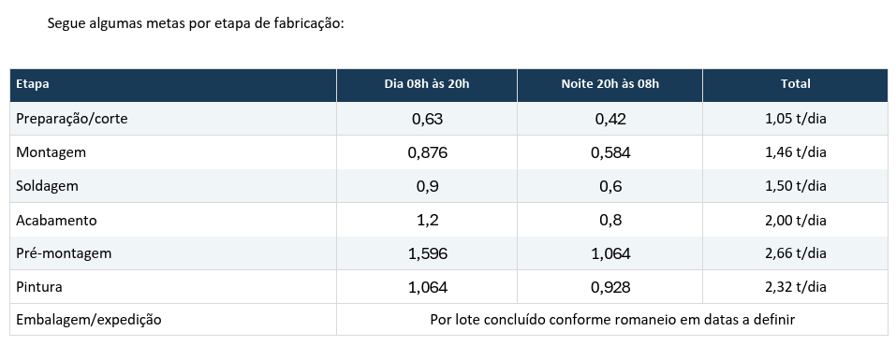
Curva S Semanal - Preparação
 |  |  |  |  |  |  |  |  |  |  | #N/A

 |  |  |  |  |  |  |  |  |  |  | #N/A

#N/D

CURVA S - FABRICAÇÃO DE ESTRUTURAS METÁLICAS | JM ENGENHARIA

Indicador |  |  | Valor | Unidade | Observação
Peso planejado total |  |  | 29,332.46 | kg | Base do avanço físico por peso
Peso fabricado atual |  |  | 0.00 | kg | Campo editável no dia correspondente
Avanço físico atual |  |  | 0.00% | % | Peso fabricado acumulado ÷ peso planejado total
Período do cronograma |  |  | 13/10/2026 a 20/11/2026 | dias úteis | 60 dias úteis
Produção média planejada |  |  | 5,866.49 | kg/Samana | Peso total ÷ dias úteis
Critério da Curva S |  |  | Peso fabricado | kg | Avanço não medido por quantidade de tarefas

Semana | Início | Peso planejado Semanal (kg) | Peso planejado acum. (kg) | Avanço planejado (%) | Peso fabricado Semanal (kg) | Peso fabricado acum. (kg) | Avanço fabricado (%) | Desvio acum. (kg) | Desvio acum. (%) | Status | verde | vermelho
1 | 2026-10-17 | 2,866.49 | 2,866.49 | 10% |  | 0.00 | 0% | -2,866.49 | -9.77% | Atrasado | #N/A | 0%
2 | 2026-10-24 | 5,866.49 | 8,732.98 | 30% |  | 0.00 | 0% | -8,732.98 | -29.77% | Atrasado | #N/A | 0%
3 | 2026-10-31 | 5,866.49 | 14,599.48 | 50% |  | 0.00 | 0% | -14,599.48 | -49.77% | Atrasado | #N/A | 0%
4 | 2026-11-07 | 5,866.49 | 20,465.97 | 70% |  | 0.00 | 0% | -20,465.97 | -69.77% | Atrasado | #N/A | 0%
5 | 2026-11-14 | 5,866.49 | 26,332.46 | 90% |  | 0.00 | 0% | -26,332.46 | -89.77% | Atrasado | #N/A | 0%
6 | 2026-11-21 | 3,000.00 | 29,332.46 | 100% |  | 0.00 | 0% | -29,332.46 | -100.00% | Atrasado | #N/A | 0%

Curva S Montagem
Curva S Semanal - Montagem
 |  |  |  |  |  |  |  |  |  |  | #N/A

 |  |  |  |  |  |  |  |  |  |  | #N/A

#N/D

CURVA S - FABRICAÇÃO DE ESTRUTURAS METÁLICAS | JM ENGENHARIA

Indicador |  |  | Valor | Unidade | Observação
Peso planejado total |  |  | 40,889.86 | kg | Base do avanço físico por peso
Peso fabricado atual |  |  | 0.00 | kg | Campo editável no dia correspondente
Avanço físico atual |  |  | 0.00% | % | Peso fabricado acumulado ÷ peso planejado total
Período do cronograma |  |  | 13/10/2026 a 20/11/2026 | dias úteis | 60 dias úteis
Produção média planejada |  |  | 8,177.97 | kg/Samana | Peso total ÷ dias úteis
Critério da Curva S |  |  | Peso fabricado | kg | Avanço não medido por quantidade de tarefas

Semana | Início | Peso planejado Semanal (kg) | Peso planejado acum. (kg) | Avanço planejado (%) | Peso fabricado Semanal (kg) | Peso fabricado acum. (kg) | Avanço fabricado (%) | Desvio acum. (kg) | Desvio acum. (%) | Status | verde | vermelho
1 | 2026-10-17 | 5,177.97 | 5,177.97 | 13% |  | 0.00 | 0% | -5,177.97 | -12.66% | Atrasado | #N/A | 0%
2 | 2026-10-24 | 8,177.97 | 13,355.94 | 33% |  | 0.00 | 0% | -13,355.94 | -32.66% | Atrasado | #N/A | 0%
3 | 2026-10-31 | 8,177.97 | 21,533.92 | 53% |  | 0.00 | 0% | -21,533.92 | -52.66% | Atrasado | #N/A | 0%
4 | 2026-11-07 | 8,177.97 | 29,711.89 | 73% |  | 0.00 | 0% | -29,711.89 | -72.66% | Atrasado | #N/A | 0%
5 | 2026-11-14 | 8,177.97 | 37,889.86 | 93% |  | 0.00 | 0% | -37,889.86 | -92.66% | Atrasado | #N/A | 0%
6 | 2026-11-21 | 3,000.00 | 40,889.86 | 100% |  | 0.00 | 0% | -40,889.86 | -100.00% | Atrasado | #N/A | 0%

Curva S Soldagem
Curva S Semanal Soldagem
 |  |  |  |  |  |  |  |  |  |  | #N/A

 |  |  |  |  |  |  |  |  |  |  | #N/A

#N/D

CURVA S - FABRICAÇÃO DE ESTRUTURAS METÁLICAS | JM ENGENHARIA

Indicador |  |  | Valor | Unidade | Observação
Peso planejado total |  |  | 41,865.57 | kg | Base do avanço físico por peso
Peso fabricado atual |  |  | 0.00 | kg | Campo editável no dia correspondente
Avanço físico atual |  |  | 0.00% | % | Peso fabricado acumulado ÷ peso planejado total
Período do cronograma |  |  | 13/10/2026 a 20/11/2026 | dias úteis | 60 dias úteis
Produção média planejada |  |  | 8,373.11 | kg/Samana | Peso total ÷ dias úteis
Critério da Curva S |  |  | Peso fabricado | kg | Avanço não medido por quantidade de tarefas

Semana | Início | Peso planejado Semanal (kg) | Peso planejado acum. (kg) | Avanço planejado (%) | Peso fabricado Semanal (kg) | Peso fabricado acum. (kg) | Avanço fabricado (%) | Desvio acum. (kg) | Desvio acum. (%) | Status | verde | vermelho
1 | 2026-10-17 | 5,373.11 | 5,373.11 | 13% | 0.00 | 0.00 | 0% | -5,373.11 | -12.83% | Atrasado | #N/A | 0%
2 | 2026-10-24 | 8,373.11 | 13,746.23 | 33% | 0.00 | 0.00 | 0% | -13,746.23 | -32.83% | Atrasado | #N/A | 0%
3 | 2026-10-31 | 8,373.11 | 22,119.34 | 53% | 0.00 | 0.00 | 0% | -22,119.34 | -52.83% | Atrasado | #N/A | 0%
4 | 2026-11-07 | 8,373.11 | 30,492.46 | 73% | 0.00 | 0.00 | 0% | -30,492.46 | -72.83% | Atrasado | #N/A | 0%
5 | 2026-11-14 | 8,373.11 | 38,865.57 | 93% | 0.00 | 0.00 | 0% | -38,865.57 | -92.83% | Atrasado | #N/A | 0%
6 | 2026-11-21 | 3,000.00 | 41,865.57 | 100% |  | 0.00 | 0% | -41,865.57 | -100.00% | Atrasado | #N/A | 0%

Curva S Acabamento
Curva S Semanal Acabamento
 |  |  |  |  |  |  |  |  |  |  | #N/A

 |  |  |  |  |  |  |  |  |  |  | #N/A

#N/D

CURVA S - FABRICAÇÃO DE ESTRUTURAS METÁLICAS | JM ENGENHARIA

Indicador |  |  | Valor | Unidade | Observação
Peso planejado total |  |  | 56,257.25 | kg | Base do avanço físico por peso
Peso fabricado atual |  |  | 0.00 | kg | Campo editável no dia correspondente
Avanço físico atual |  |  | 0.00% | % | Peso fabricado acumulado ÷ peso planejado total
Período do cronograma |  |  | 13/10/2026 a 20/11/2026 | dias úteis | 60 dias úteis
Produção média planejada |  |  | 11,251.45 | kg/Samana | Peso total ÷ dias úteis
Critério da Curva S |  |  | Peso fabricado | kg | Avanço não medido por quantidade de tarefas

Semana | Início | Peso planejado Semanal (kg) | Peso planejado acum. (kg) | Avanço planejado (%) | Peso fabricado Semanal (kg) | Peso fabricado acum. (kg) | Avanço fabricado (%) | Desvio acum. (kg) | Desvio acum. (%) | Status | verde | vermelho
1 | 2026-10-17 | 6,251.45 | 6,251.45 | 11% |  | 0.00 | 0% | -6,251.45 | -11.11% | Atrasado | #N/A | 0%
2 | 2026-10-24 | 11,251.45 | 17,502.90 | 31% |  | 0.00 | 0% | -17,502.90 | -31.11% | Atrasado | #N/A | 0%
3 | 2026-10-31 | 11,251.45 | 28,754.35 | 51% |  | 0.00 | 0% | -28,754.35 | -51.11% | Atrasado | #N/A | 0%
4 | 2026-11-07 | 11,251.45 | 40,005.80 | 71% |  | 0.00 | 0% | -40,005.80 | -71.11% | Atrasado | #N/A | 0%
5 | 2026-11-14 | 11,251.45 | 51,257.25 | 91% |  | 0.00 | 0% | -51,257.25 | -91.11% | Atrasado | #N/A | 0%
6 | 2026-11-21 | 5,000.00 | 56,257.25 | 100% |  | 0.00 | 0% | -56,257.25 | -100.00% | Atrasado | #N/A | 0%

Curva S Pintura
Curva S Semanal Pintura
 |  |  |  |  |  |  |  |  |  |  | #N/A

 |  |  |  |  |  |  |  |  |  |  | #N/A

#N/D

CURVA S - FABRICAÇÃO DE ESTRUTURAS METÁLICAS | JM ENGENHARIA

Indicador |  |  | Valor | Unidade | Observação
Peso planejado total |  |  | 65,222.22 | kg | Base do avanço físico por peso
Peso fabricado atual |  |  | 0.00 | kg | Campo editável no dia correspondente
Avanço físico atual |  |  | 0.00% | % | Peso fabricado acumulado ÷ peso planejado total
Período do cronograma |  |  | 13/10/2026 a 20/11/2026 | dias úteis | 60 dias úteis
Produção média planejada |  |  | 13,044.44 | kg/Samana | Peso total ÷ dias úteis
Critério da Curva S |  |  | Peso fabricado | kg | Avanço não medido por quantidade de tarefas

Semana | Início | Peso planejado Semanal (kg) | Peso planejado acum. (kg) | Avanço planejado (%) | Peso fabricado Semanal (kg) | Peso fabricado acum. (kg) | Avanço fabricado (%) | Desvio acum. (kg) | Desvio acum. (%) | Status | verde | vermelho
1 | 2026-10-17 | 7,044.44 | 7,044.44 | 11% |  | 0.00 | 0% | -7,044.44 | -10.80% | Atrasado | #N/A | 0%
2 | 2026-10-24 | 13,044.44 | 20,088.89 | 31% |  | 0.00 | 0% | -20,088.89 | -30.80% | Atrasado | #N/A | 0%
3 | 2026-10-31 | 13,044.44 | 33,133.33 | 51% |  | 0.00 | 0% | -33,133.33 | -50.80% | Atrasado | #N/A | 0%
4 | 2026-11-07 | 13,044.44 | 46,177.78 | 71% |  | 0.00 | 0% | -46,177.78 | -70.80% | Atrasado | #N/A | 0%
5 | 2026-11-14 | 13,044.44 | 59,222.22 | 91% |  | 0.00 | 0% | -59,222.22 | -90.80% | Atrasado | #N/A | 0%
6 | 2026-11-21 | 6,000.00 | 65,222.22 | 100% |  | 0.00 | 0% | -65,222.22 | -100.00% | Atrasado | #N/A | 0%

Resumo por Área
RESUMO POR ÁREA / GRUPO

Peso planejado por área
Projeto/Área | Qtd. tarefas | Peso planejado (kg) | Peso fabricado (kg) | Avanço (%)
Estação de Emenda | 121 | 131,189.40 | 0.00 | 0.00%
Plataforma do Bobinador | 38 | 36,473.70 | 546.00 | 1.50%

